test_용어3
테스팅 실무 사용 용어
No. | 용어 | 의미 | 사용분야 | 비고
1 | Blackbox 테스트 |  |  | 컴포넌트나 시스템의 내부구조를 참조하지 않고, 기능과 비기능 테스팅 하는것.
2 | Whitebox 테스트 |  |  | 프로그램 내부 로직을 참조하면서 모든 경로를 테스팅 하는것
3 | CBT 테스트 | (Closed Beta Test) |  | 정식 서비스 하기 앞서 비공개로 하는 베타 테스트
4 | 인수테스트 | (Acceptance Test) |  | 해당 프로젝트를 배포하거나 사용할 수 있는지 평가 실제 사용자 및 고객이 전담하는 경우가 대부분 ex) 금융권 프로젝트의 경우 실제 행원들이 테스트
5 | WEB 앱 |  |  | 웹페이지 즉 홈페이지와 같은 Web을 스마트폰 화면 크기로 줄인 것 실제로는 웹 방식이지만 마치 앱을 사용하는 것 같은 착각이 들게 하는 방식 장점: 1. 상대적으로 쉬운 웹 언어로 제작하기 때문에 기간 및 비용이 상대적으로 저렴합니다. 2. PC나 스마트폰 등 단말기의 기종에 관계없이 모든 단말기에서 같은 콘텐츠를 볼 수 있습니다. 3. 별도의 설치 및 승인 과정이 필요 없어 유지 보수가 쉽습니다. 단점: 1. 카메라, 음성검색 등과 같은 스마트폰의 기능은 사용할 수 없으며 기능상의 제약이 많습니다. 2. 앱을 다운로드하는 것이 아니라 검색이나 주소 입력 등의 과정을 거쳐야 하기 때문에 실행하기까지 다소 복잡합니다. 3. 애플 앱스토어에 등록 및 판매가 불가능합니다.
6 | Hybrid 앱 |  |  | ​웹앱의 단점을 보완한 것이 바로 하이브리드앱이다. 겉으로 봤을 때 네이티브어플로 보이지만 실제로는 웹뷰를 띄워 웹을 실행시키는 형태로 구성된 앱입니다. 네이버, 다음, 크롬 등이 이에 속함 장점 : 1. 카메라, 음성검색 및 인식 등의 스마트폰의 기능이 사용 가능합니다. 2. HTML로 개발되기 때문에 개발 및 유지 보수가 간단합니다. 단점: 1. 네이티브앱 보다 UI를 구성하는 디자인 부분이 취약하여 속도가 느립니다. 2. 기능적인 접근에 제한이 있으며 앱의 성능이 떨어집니다. 이러한 단점 때문에 처음 하이브리드로 개발되었던 페이스북 역시 네이티브로 변경 됨
7 | Native 앱 |  |  | WEB앱, Hybrid앱의 단점을 보완한 것이 네이티브 앱이다. 모바일 기기에 최적화된 언어로 개발된 어플로 대표적으로 유튜브, 인스타그램, 카카오톡, 페이스북이 이에 속함 장점: 1. 앞서 두 가지 종류의 어플보다 실행 속도가 가장 빠르고 안정적이며, 가장 성능이 높습니다. 2. 카메라, 음성인식과 같은 스마트폰의 기능은 물론 2D, 3D 증강현실 등의 기능도 활용할 수 있습니다. 단점: 1. 제작이 어려워 제작 기간 및 비용이 상대적으로 많이 듭니다. 2. 안드로이드와 아이폰 버전을 따로 만들어야 합니다.
8 | AVN | (Audio Video Navigation) | 차량 전장 | 차량 대시보드에 연결된 오디오,비디오,네비게이션
9 | Infortainment | 정보(Information)와 오락(Entertainment)의 합성어 | 차량 전장 | 정보의 전달에 오락성을 가미한 소프트웨어 또는 미디어를 가리키는 용어
10 | ANR Error | (Application Not Responding) |  | 어플리케이션의 응답이 없을 때. Ex)서버에 응답이 없습니다.
11 | FATAL Error |  |  | 치명적 에러 발생. 어플리케이션과 Windows, 안드로이드OS, 등과 같은 플랫폼이 서로 호환되지 않아 어플리케이션을 정상적으로 수행할 수 없는 상태에서 발생 됨
12 | CRUD | Create(생성), Read(읽기), Update(갱신), Delete(삭제) |  | 대부분의 컴퓨터 소프트웨어가 가지는 기본적인 데이터 처리 기능인 Create(생성), Read(읽기), Update(갱신), Delete(삭제)를 묶어서 일컫는 말
13 | DDMS | (Dalvik Debug Monitoring Service) | 로그 추출 | 에뮬레이터/단말기 내의 로그나 실행중인 프로세스 확인이나 화면 캡쳐 등의 작업을 할 수 있음
14 | 개발자 모드 진입 |  |  | 단말에서 설정 > 휴대전화 정보 > 소프트웨어 정보 > 빌드번호 영역 7회 터치
15 | PoC검증 | (Proof of Concept) |  | 기술검증, 개념검증의 뜻. 프로젝트 초기에 기술적 요소를 도입하기 전에 수행하는 사전테스트
16 | VR | (Virtual Reality) |  | 가상현실, 완벽한 디지털 환경 및 허구
17 | AR | (Augmented Reality) |  | 증강현실, 오버레이 환경, AR은 실제 현실에 가상의 물체 등을 띄워서 보여주는 기술.
18 | Metaverse | Meta(초월적) + Universe(현실세계) |  | 현실세계를 의미하는 유니버스(Universe)와 가공 뜻하는 메타(Meta)의 합성어. 3차원의 가상세계 현실과 가상이 융합된 초월적 세상 VR과 달리 메타버스는 '소통'과 '참여'의 개념이 추가된 "양방향 컨텐츠"라고 할 수 있음.
19 | DX(디지털 전환) | (Digital Transformation, DT 또는 DX) |  | 디지털 기술을 사회 전반에 적용하여 전통적인 사회 구조를 혁신시키는 것. 일반적으로 기업에서 사물 인터넷(IoT), 클라우드 컴퓨팅, 인공지능(AI), 빅데이터 솔루션 등 정보통신기술(ICT)을 플랫폼으로 구축·활용하여 기존 전통적인 운영 방식과 서비스 등을 혁신하는 것을 의미
20 | OCR | (Optical Character Recognition) |  | 광학 문자 인식 이미지 파일을 분석하여 텍스트로 변환하는 작업을 의미합니다. 이미지 → 텍스트, 텍스트 위치를 감지하고 해당 위치의 값을 추출 (문서 촬영본, 스캔본에서 Text 데이터를 생성)
21 | RPA | Robotic Process Automation |  | 인간이 PC를 통해 수작업으로 수행하는 단순 반복적인 업무를 software(로봇)가 대신 처리하여 자동화하는 솔루션입니다.
22 | 형상관리 / 툴의 종류 |  |  | 소스의 변화를 끊임없이 관리하는 것입니다. 개발 소스를 버전 별로 관리할 수 있으며 개발할 때 실수로 소스를 삭제하거나, 수정하기 이전으로 돌아가는 롤백, 팀에서 누가 무엇을 어떻게 수정했는지도 알 수 있는 로깅과 코드 병합하는데 기능들을 제공 형상관리는 일반적으로 버전관리, 소스관리, 소스코드 관리와 동일한 의미로 사용 [소스 형상관리를 해야 하는 이유] - 방대한 양의 개발을 하면서 협업을 하는데, 공동 개발작업을 하다보면, 서로가 수정한 소스를 최신 버전으로 공유하여 개발을 진행해야 한다. - 형상관리 툴을 활용하여 프로그램 소스라면 특정 저장소(레파지토리)에 저장해 놓고 본인이 수정한 최신 소스를 업로드하면서 다른 사람의 최신버전을 내려 받아 개발을 진행하는 것을 형상관리라 한다. [형상관리 툴 사용시 얻는 장점] - 소스코드를 팀원 및 관계자에게 공유 - 소스코드의 변경이력을 관리 - 서버나 클라이언트에 배포할 때 유용 - 여러 사람이 동일한 소스코드를 공유해서 개발 할 수 있으며, 공유할 때 발생하는 버전충돌 문제를 해결 - 장애 혹은 기능상 필요할 때 이전버전으로 원상복구 가능(롤백) - 동일할 소프트웨어를 여러 개의 버전으로 분기해서 개발할 필요가 있는 경우 유용 형상관리 툴의 종류 - Client/Server 타입 : Subversion(SVN), CVS, Perforce, ClearCase, TFS - 분산저장소 타입 : Git, Mercurial, Bitkeeper, SVK, Darcs - Folder 공유 타입 : RCS, SCCS
23 | OTT | (Over The Top) |  | 인터넷으로 영화, 드라마 등 각종 영상을 제공하는 서비스를 일컫는다. 대표적인 OTT 업체로는 NETFLIX, youtube 등이 있다.
24 | On-Boarding |  |  | 사전적으로는 배나 비행기에 '탑승하는 것'을 의미하고, 기업 등의 조직에서는 조직에 '안착하는 것'을 의미한다. 새로 입사한 직원이 조직에 쉽고 빠르게 적응하도록 조직문화를 알려주고 업무에 필요한 정보·기술 등을 교육하는 과정을 일컫는 비즈니스 용어로 사용된다. 신규 직원의 온보딩이 제대로 이루어지지 않을 경우 조직 적응 실패, 직무 몰입도 저하, 이직 증가로 이어지고, 이는 결과적으로 조직이 지급한 많은 비용을 버리는 결과가 되어 조직에 손실을 불러온다. 온보딩은 이러한 리스크를 예방하고 신규 직원이 성과를 낼 수 있도록 지원함으로써 조직에 대한 이해와 소속감, 충성심 등을 키우는 데 영향을 미친다.
25 | SI | (System Integration) |  | 설계부터 시작해서 새로운 시스템을 구축하거나, 이미 만들어진 프로그램을 전반적으로 리뉴얼 또는 업그레이드 시키는 것이 보통 SI라고 지칭한다.
26 | SM | (Systerm Maintenance) |  | 시스템을 유지보수 / 운영하는 일이다. SI 또는 Solution 시스템 구축이 완료되면, 그 시점부터 시스템을 유지보수 및 관리해야 한다. 유지보수는 장애 수정, 기능개선, 버전 업데이트, 정기점검 등을 통해 유저들이 시스템을 안정적으로 사용할 수 있도록 운영/관리하는 것이다.
27 | 초저지연 | (Ultra-low latency) |  | 사물 통신에서 종단 간(end-to-end) 전달 시간이 매우 짧은 것을 의미하는 용어. 사물 통신이 발달하면서 미션 크리티컬(mission critical)한 응용에 초저지연 통신이 필요하게 되었다. 5G 이동통신(IMT-2020)에서는 종단 간 1 밀리세컨드(msec) 수준의 초저지연을 목표로 하고 있다
28 | BNPL | (Buy Now, Pay Later) |  | 신용카드를 발급받지 않고도 신용 결제를 할 수 있는 후불결제시스템 선구매 후지불(Buy Now, Pay Later)의 약자를 딴 결제서비스로, 말 그대로 지금 사고 나중에 대금을 지불하는 시스템이다. 만18세 이상이면 누구나 이용가능. 현재 네이버, 카카오, 쿠팡이 각각의 플랫폼을 활용해 BNPL서비스를 시범 운용중이다.
29 | MEC | (Mobile Edge Computing) |  | 이동통신 기지국과 근거리에 데이터 처리·저장을 위한 서버 등 컴퓨팅 시스템을 구축하여 데이터 전송 거리를 단축하고 초고속·초저지연 서비스를 가능하게 하는 기술. 네트워크 슬라이싱과 더불어 5세대(5G) 이동통신의 핵심 기술이다.
30 | 패스트 트랙 | (Fast Track) | 정치,경제,IT | 신속하게 처리할 필요가 있는 중요 사항에 관해 절차 등을 간소화하고 빠른 결정이 가능하게끔 하는 방식이나 제도를 이르는 말.
31 | XR | (eXtended Reality) |  | 가상융합기술은 가상현실(VR), 증강현실(AR), 혼합현실(MR)등을 통칭하는 용어. 현실 세계와 가상의 디지털 세계를 연결하는 인터페이스가 바로 가상융합 기술이다. XR은 현실과 가상의 공존을 촉진하고, 현실의 물리적인 한계를 해소할 수 있는 기술로 주목받고 있다.
32 | OTA | (Over The Air) |  | 무선통신 기술을 통해 실시간으로 소프트웨어를 업데이트하는 기술로, 차량에 적용하면 정비소를 방문하지 않아도 새 기능 추가, 오류 개선, 보안 강화 등이 가능하다.
33 | TDD | (Test-Driven Development) |  | 매우 짧은 개발 사이클을 반복하는 소프트웨어 개발 프로세스 중 하나이다. 개발자는 먼저 요구사항을 검증하는 자동화된 테스트 케이스를 작성한다. 그런 후에, 그 테스트 케이스를 통과하기 위한 최소한의 코드를 생성한다. 마지막으로 작성한 코드를 표준에 맞도록 리팩토링한다.
34 | BDD | (Behavior Driven Development)
35 | Sanity Test & Smoke Test |  |  | - 공통점: 둘다 철저한 테스트를 들어가기 전, 시간을 아끼기 위해서 하는 테스트 - 차이점: smoke test 는 주요 기능에 대해서 작동 여부를 확인하고, sanity test 는 새로운 기능/버그가 동작하는지 확인하기 위함. 따라서 smoke test 는 end-to-end 테스트를 진행하는 반면, sanity test 는 시스템의 특정 부분만을 테스트함
36 | Sanity Testing |  |  | 전체 시스템 테스트, 회귀 테스트 전 수행여부를 판단하는 목적은 동일하나, 전체 주요기능이 아닌 신규/변경된 부분에 대해 기본적인 테스트를 수행. 실패하는 경우 전체 테스트를 수행하지 않는다.
37 | Smoke Testing |  |  | 전체 시스템 테스트, 회귀 테스트 전 수행여부를 판단하는 목적(시간절역)으로, 주요(Critical) 기능이 동작하는지 확인하는 테스트. 실패하는 경우 전체 테스트를 수행하지 않는다.
38 | Test Script | 테스트 스크립트 |  | 가장 상세한 방식의 테스팅 문서화 하나의 테스트를 수행하는데 필요한 모든 액션과 데이터를 한 라인씩 기술한 것 통상적으로 1) 프로그램에서 특정 액션을 수행하기 위해 해당 프로그램을 어떻게 사용할지를 완전하게 기술한 ‘스텝’(예, 어떤 버튼을 어떤 순서로 누르는지)과 2) 각 스텝에서 예상되는 구체적인 ‘결과’(예, UI 상의 변화를 관찰)가 스크립트에 포함됨 - 스텝 예: “X 버튼을 클릭한다” - 예상 결과 예: “윈도우가 닫힘” 테스터가 새로 일을 시작한 경우 해당 제품이나 비즈니스 도메인에 익숙하지 않을 수 있고 심지어 소프트웨어 테스팅에 대해서도 잘 모를 수도 있는데, 스크립트가 이런 간극을 메우는데 도움이 됨
39 | Test Case | 테스트 케이스 |  | 두번째로 가장 상세한 방식의 테스팅 작업 문서화는 테스트 케이스를 사용하는 것임 취해야 할 정확한 스텝이나 사용할 데이터에 대한 상세화 없이 테스트되어야 할 특정한 아이디어를 서술함 테스트 케이스 예: “판매가 상에 할인 코드가 적용될 수 있는지를 테스트 한다.” 테스트 케이스가 코드를 어떻게 적용하는지나 코드를 적용하는 방법이 다수 존재하는지 등에 대해서는 언급하지 않음. 따라서 이 테스트 케이스를 커버하는 실제 테스팅이 가끔 달라질 수도 있음. 정확히 어떻게 테스트 케이스의 테스트를 실현할지를 테스터가 결정하도록 유연성(융통성)이 주어짐 테스트 케이스의 이런 유연성이 장단점을 동시에 가짐 - 테스터가 테스팅 및 테스트 대상 소프트웨어에 친숙한 경우(예, 무엇이 이미 테스트되었고, 무엇이 최근 프로그램에서 변경되었고, 사용자가 주로 어떻게 프로그램을 사용하는지 등에 대해 테스터가 명확하게 알고 있음), 테스터가 버그를 드러낼 가능성이 높은 방법이나 경로를 선택하게 되므로 유연성이 장점이 됨 - 반면 어떻게 프로그램이 사용되는지, 프로그램의 최근 리스크가 뭔지, 이런 리스크들을 어떻게 평가해야 할지 등에 대해 테스터가 잘 이해하고 있지 못한 경우, 중요한 버그를 밝히기 위해 액션을 평가하는데 필요한 정보나 기량을 테스터가 가지고 있지 못할 수도 있음
40 | Test Scenario | 테스트 시나리오 |  | 가장 상세하지 않은 타입의 문서화 프로그램 사용 시 사용자가 마주하게 될 수도 있는 목적(an objective)을 기술한 것 테스트 시나리오 예: “프로그램을 닫음으로써 사용자가 성공적으로 로그아웃 할 수 있는지 테스트 한다” 통상적으로 테스트 시나리오는 시나리오가 만족스럽게 커버되었는지 확실히 하기 위해 몇몇 다른 방식으로 테스팅이 수행될 것을 요구함. 예를 들어, 위의 간략한 시나리오 기술을 기반으로 테스터가 메뉴 옵션을 통해 프로그램을 닫는 것을 선택할 수도 있고, 테스크 매니저를 통해 프로그램을 죽일(kill) 수도 있고, 컴퓨터를 꺼버릴 수도 있고, 또는 프로그램 메모리가 부족하거나 크래시 되는 경우 어떤 일이 발생하는지 관찰할 수도 있음 테스트 시나리오가 테스팅을 어떻게 실현할지에 대한 정보를 거의 주지 않으므로 테스트 시나리오를 책임진 테스터에게 최대한 많은 유연성을 제공함 이런 유연성이 테스트 케이스의 경우와 유사하게 장점과 취약점을 동시에 가져옴. 테스팅 기량과 도메인 지식을 갖춘 테스터라면 테스트 시나리오를 관련 있는 테스트 아이디어로 분해하고, 가장 적절한 접근 방법을 선택하고, 중요한 문제를 발견하는 테스트를 수행하는 등의 일을 쉽게 할 수 있지만, 초보자에게는 타인의 도움을 받지 않는 한 이게 어렵거나 불가능한 일이 될 수도 있음
41 | FCM | (Firebase Cloud Message) |  | - 스마트폰에서 Push 알림 동일 단말로 앱을 중복가입 및 로그인 시 Push알림을 제대로 받지 못하는 경우 발생.
42

화면기획서(웹 기획) 용어
No. | 용어 | 의미 | 사용분야 | 비고
1 | Pagination | 게시판 페이지의 일련번호 | WEB | 게시판과 같은 리스트의 하단에 페이지 번호가 있는 영역.
2 | UI | User Interface |  | 사용자가 제품/서비스를 사용할 때, 시각적으로 보이는 부분입니다. 사용자가 제품/서비스와 상호작용할 수 있도록 만들어진 버튼, 화면 구성, 콤보박스.. 등등 이러한 것들을 UI Component (UI 요소)라고 부릅니다.
3 | UX | User Experience |  | 사용자가 어떠한 서비스/ 제품을 이용하면서 느끼는 부분입니다. 사용자의 느낌, 만족감, 불편함, 과정.. 등등 모든 부분이 UX에 포함됩니다.
4 | Story Board | 스토리보드 |  | 사용자가 서비스와 어떻게 상호작용하고 있는지 시각적으로 표현한 시나리오 사용자의 니즈를 파악할 때 핵심이 됨.
5 | IA | Information Architecture | 기획서 초기 | 서비스를 구성하는 구조, 우선순위, 흐름등을 포함한 지도를 뜻 함. 프로젝트 초기에 작성하는 기획문서.
6 | GNB | Global Navigation Bar |  | 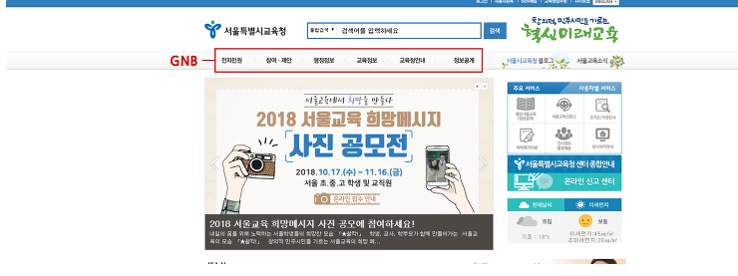 최상위 메뉴로 보통 상단에 위치 메인메뉴라고도 부른다.
7 | LNB | Local Navigation Bar |  | 소제목 형식으로 나오는 메뉴를 가리킴. 네비게이션을 통해 특정 지역으로 가는 네비게이션 바.
8 | SNB | Side Navigation Bar (Left Navigation Bar와 혼용되어 사용) |  | 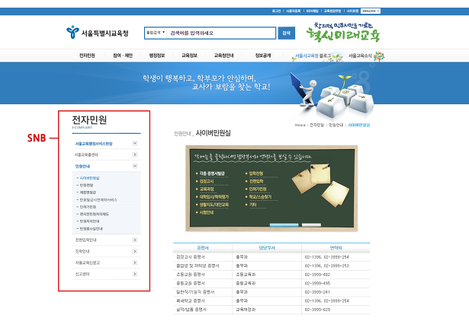 일반적으로 왼쪽에 많이 있기 때문에 LNB(Left Navigation Bar)라고 부르기도 한다. 메인메뉴와 서브메뉴를 제외한 나머지 사이드 메뉴이다.
9 | FNB | Foot Navigation Bar |  | 하단 메뉴를 가리킨다.
10 | Header |  |  | 사이트의 맨 윗부분에 존재하는 영역으로, 웹 사이트명, 글로벌 링크(로그인, 회원가입, 사이트맵, 언어 선택 등 웹사이트 어느 곳에서든지 이용할 수 있는 링크)등으로 구성된 영역이다.
11 | Footer |  |  | 페이지 하단에 위치한 공통 노출 영역으로서 보통 회사관련 정보 및 서비스의 정책이나 각종 신고정보(사업자 등록번호, 통신판매업 신고, 웹 접근성 마크 등)를 표기한다.
12 | Menu Tree |  |  | 사이트에 구성되어야 하는 페이지를 tree형태로 표현한 문서로 보통 메뉴간의 상/하 관계와 기능 등을 엑셀로 작성한다.
13 | 화면 설계서 |  |  | 서비스(WEB, APP등)를 구현하기 위해 작성해야 하는 문서로, 보통 화면 단위로 작성을 한다. 현업에서 가장 많이 사용하는 툴은 PPT이며, 화면 옆에는 각 기능에 대해서 상세하게 기입된다(Description)
14 | 기능 명세서 |  |  | 구현해야 하는 기능에 대한 정의 및 상세 내용들을 설명하는 문서로 기본적으로 입력되어 있어야 하는 값(default)이나 버튼을 클릭했을 때 어떻게 작동되어야 하는지, 예외사항이 발생하면 어떻게 작동해야 하는지 등에 대한 내용을 기재한다.
15 | Depth |  |  | 메뉴 구조를 작성할 때 주로 사용하는 용어로 메뉴의 단계를 의미한다. 일반적으로 1Depth, 2Depth와 같은 형식으로 사용되며, 단계가 깊어질수록 세부적인 카테로리를 의미한다. 보통의 WEB페이지를 설계할 때 메뉴는 3~4Depth까지만 구성하는 편이며, Depth가 깊어질수록 사용자의 편의성은 낮아지는 편이다.
16 | Kickoff 미팅 |  |  | 프로젝트를 시작하기 전 프로젝트 담당자와 고객이 처음 가지는 미팅. 프로젝트에 필요한 구체적인 사항들을 논의한다.
17 | Description |  |  | 작업자에게 중요한 이슈나 메시지를 전달할 때 사용 디스크립션이 얼마나 잘 작성되었느냐에 따라, TC작성에 도움이 된다.
18 | Site map |  |  | 웹사이트를 구성하는 페이지 목록. 웹사이트의 구성을 한 눈에 볼 수 있다.
19 | 글로벌 키 |  |  | 사용빈도 수가 가장 높은 키(버튼)
20 | 서비스 플로우 (Service Flow) |  |  | Workflow, Flowchart라고도 부름. 서비스 플로우를 그리는 이유는 모든 UI(페이지)에 대한 경우의 수를 전부 표출시켜(Draft UI를 기획할 땐 미처 생각하지 못했던 부분까지) 화면설계서를 그리는데 도움을 주기 때문.
21 | TBD(To Be Determined) |  |  | 추후 결정예정 또는 미구현
22 | EOD(End Of Data) | 문서의 마지막. 끝이라는 표시 | RFP | 보통 RFP문서에서 쓰여진다.
23 | RFP(Request For Proposal) | 제안 요청서 |  | 용역 회사와 시스템 공급사(RFP) 등 제안 업체들에게 제안 요청을 하는 것으로, 제안 요청 내용은 ① 시스템 개발부문：개발 방안, 개발 방법론, 사용자 인터페이스. ② 기술 부문：시스템 구성 방안, 통신망 구성 방안, 하드웨어 설치 방안, 소프트웨어 툴. ③ 사업 수행 부문：조직, 전담 인원, 추진 인원, 사업 관리 방안. ④ 사업 지원 부문：시험 운영 방안, 하자 보수 방안, 보안 대책, 기술 이전 방안. 가격 제안 등을 작성하여 해당 과제의 내용을 명확히 이해하고 제안의 목적, 범위 전제 조건, 특징 등을 작성하여 성공적으로 사업이 수행될 수 있도록 수행 능력과 기술 능력을 평가하여 업체를 선정할 수 있도록 항목화된 형식으로 작성된 서류이다. [네이버 지식백과] RFP [Request For Proposal] - 제안 요청서
24 | RFI(Request For Information) | 사전 질의서 |  | 사전 질의서(RFI: Request for Information)란 발주자가 제안 요청서를 작성하기 전에 또는 제안자가 제안서 작성 등 과제 수행에 필요한 정보를 상호 간에 요청하는 정보 요청서를 말한다. 프로젝트 수행에 앞서 기획 단계에서 제안 요청서 혹은 프로젝트 기초 정보 분석을 통하여 효율적이고 실질적인 프로젝트 진행을 위한 질의 사항을 정리하기 위한 문서로서, 발주 기관에서 별도의 양식을 제공하지 않는 경우 사전 질의서를 보내고자 하는 기업의 자체 양식이나 사업의 특성에 맞는 양식을 활용할 수 있다. 특히 사업에 관하여 파악하기 어려운 사항이나 불분명한 내용이 있는 경우 반드시 사전 질의서를 통해 확인하도록 권장한다. UX 기반의 서비스·경험 디자인을 수행하는 경우에는 서비스 시스템에 대한 정보를 포함하여 발주사가 필요로 하는 세부 사양에 대해 정의하기 위한 구체적인 사전 질의서를 준비하도록 권장한다.
25 | 윤문 |  | 인문학 용어 | 글을 윤색하다
26 | 윤색 |  | 인문학 용어 | 글을 윤이 나도록 매만져 예쁘게 꾸민다는 의미. 어떤 사실을 본 내용보다 과장되게 꾸미거나 미화함을 비유적으로 이르는 말
27
28
29
30
31
32
33
34
35
36
37

버튼,입력창,박스의 용어
테스팅 실무 사용 용어
No. | 용어 | 의미 | 이미지 | 비고
1 | Place holder(플레이스 홀더) | 입력창에 미색으로 입력내용을 가이드 |  | - 테스트 시 유효성 체크 필요(문자,숫자,영어, 특수문자 등등…)
2 | Select box(picker) 셀렉트 박스 |  | 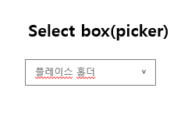
3 | 라디오 버튼 (Radio button) |  | 
4 | 체크 박스 (Check box) |  | 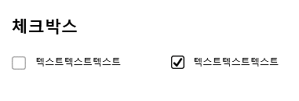
5 | 알럿 팝업 (Alert pop-up) |  | 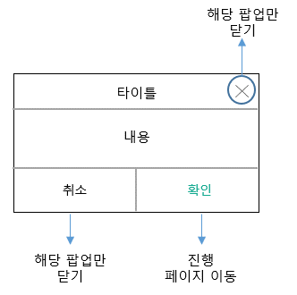
6 | 데이트 피커 (Date Picker) | 기간 설정을 할 수 있는 달력 창 | 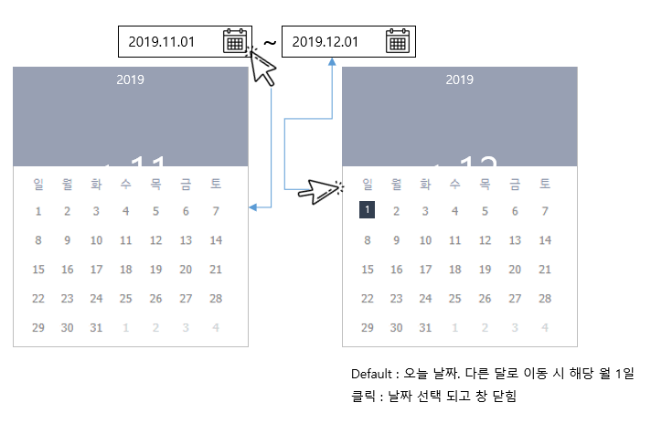
7 | 페이지네이션 (Pagination) | 리스트 하단의 페이지 번호 영역 | 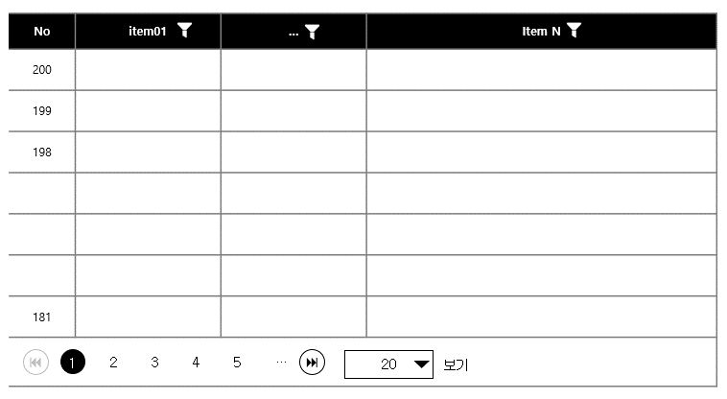
8 | 토글 버튼 (toggle) | On/Off를 설정할 때 사용
9 | 버트콘(버튼 + 아이콘) | 버튼 기능이 있는 아이콘
10 | 글로벌 키 | 사용빈도 수가 가장 높은 키(버튼) | 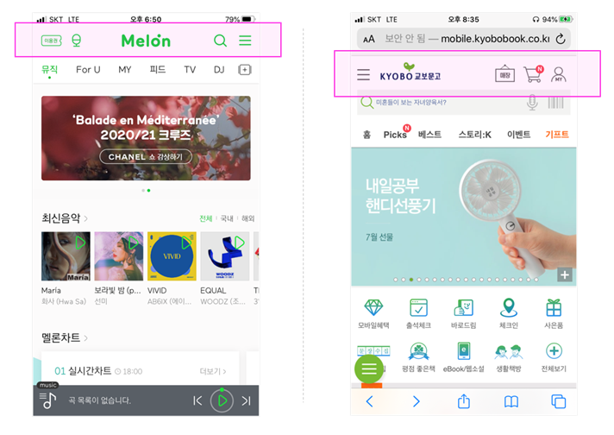
11 | 아코디언 UI | 확장, 공지사항, 뉴스, 게시판 UI에 활용된다. | 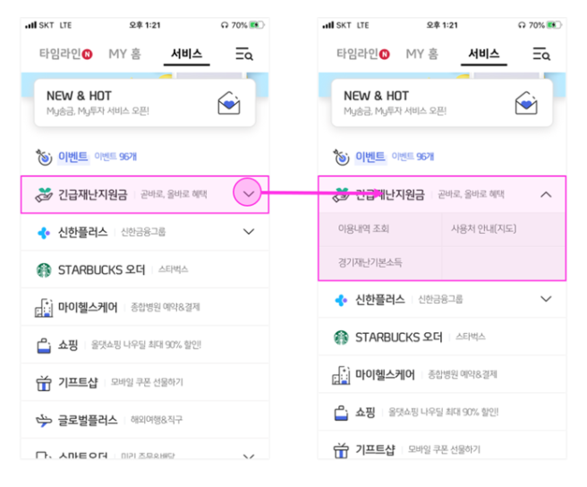
12 | IA (Information Architecture) | 서비스를 구성하는 구조, 우선순위, 흐름등을 포함한 지도를 뜻 함. 프로젝트 초기에 작성하는 기획문서. | 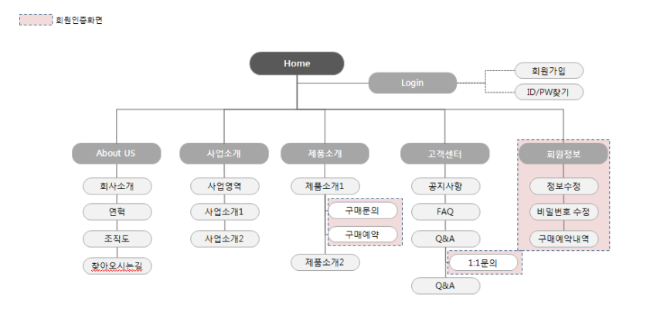
13 | 튜토리얼 (Tutorial) | 튜토리얼 화면은 코치 마크라고 하여, 서비스 앱 초기 실행 시, 인터렉션 가이드나 해당 서비스를 안내하는 화면을 말합니다. 그밖에 도움말은 물음표 버튼을 선택 시, 레이어 팝업 형태로 특정 기능 혹은 콘텐츠에 대한 추가 안내 혹은 설명을 할 경우에 제공되는 기능 | 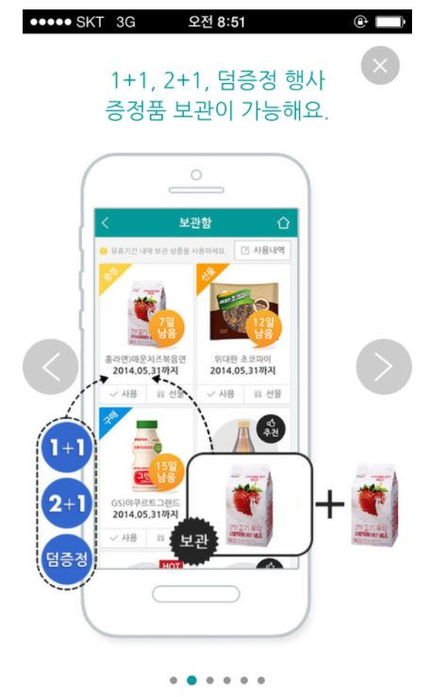 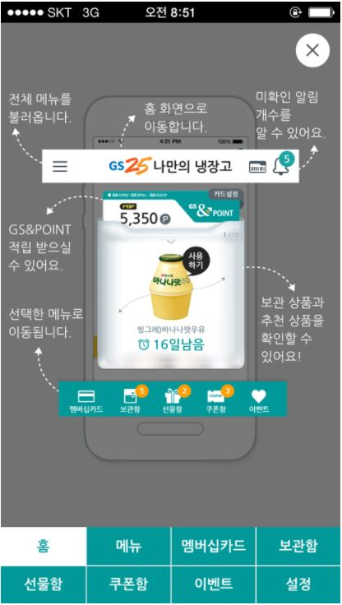 | - 앱은 기능이 여러가지이기 때문에, 최초 설치 시 튜토 리얼을 제공한다. - 기본적인 사용설명서 외에 주요 메뉴들이 어떤 기능을 하고 있으며, 어떻게 사용하는지까지 설명 함.
14 | 온보딩 (On Boarding) | 사용자가 처음 접하는 시스템에 적응하도록 돕는 과정을 말합니다. 슬랙의 슬랫봇처럼 점차적으로 익숙하게 하나씩 알게 합니다. 하나하나씩 사용자에게 가이드를 주는 것을 말하지요. 튜토리얼 슬라이드 몇 장으로 안내하는 것으로 기능을 순차적으로 적시에 공개합니다. | 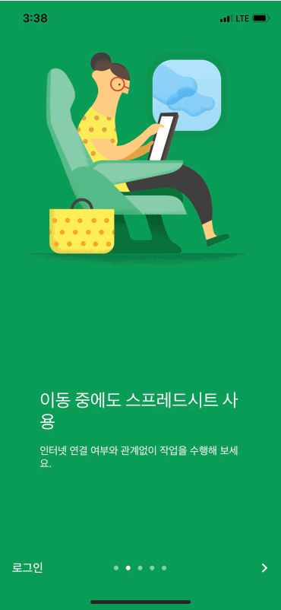 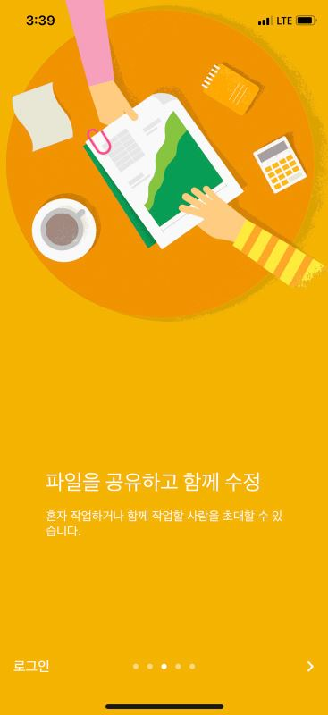
15 | 위치기반 서비스 LBS(Location Based Service) | 현재 위치 정보를 이용하여 날씨 및 가까운 매장을 안내하는 케이스가 있음. 주로 탐색을 허용해 주는 컨펌 창이 노출되고 확인 후 해당 서비스 안내로 이어지는 형식이다. | 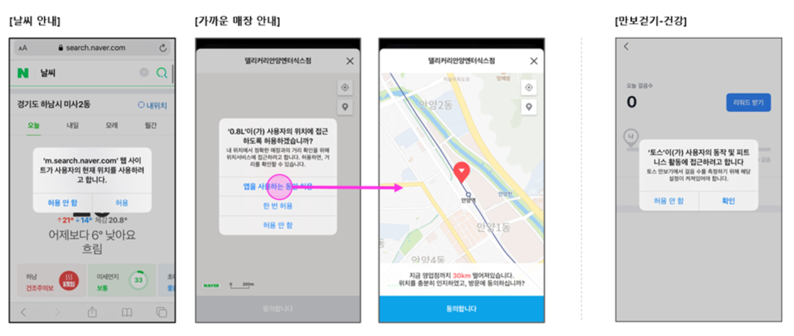 | - LBS, BT기능을 사용할 때, 컨펌 창을 띄우는 기획을 화면정의서에 기술한다.
16 | PDP & PIP페이지 (Product Detail Page 또는 Product Information Page) | 이커머스 서비스인 경우, 상품 상세 정보 페이지를 의미합니다. 해당 페이지에는 특정 상품에 대해서만 상세정보 또는 사용 시 안내 콘텐츠, 그리고 체크아웃 페이지로 연결되는 기능을 주로 제공하고 있습니다. 결제로 이어지는 바로 이전 화면인 만큼, 중요성이 크고 정보 콘텐츠가 많은 만큼 사용자가 지루하지 않게끔 잘 구성해줄 필요가 있습니다.
17 | 체크아웃 페이지 (Check out) | 체크아웃 페이지는 PDP 또는 PIP페이지에서 구매 결정으로 이어지는 페이지를 말합니다. 체크아웃 페이지는 장바구니 페이지 혹은 PDP에서 구매하기 버튼 선택 시 진입하며 프로세스가 시작됩니다. | 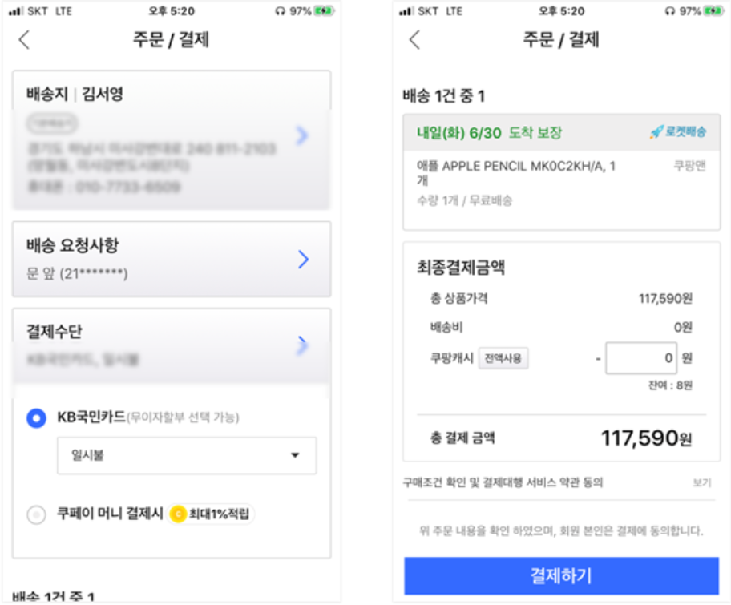
18 | 롤링 (Rolling) | 롤링의 방법에는 자동 롤링과 수동 롤링 방법이 있습니다. 보통 서비스의 베너 영역을 보시면 사용자가 직접 제스처를 통해 탐색할 수 있는 베너가 있고, 또 N초마다 자동으로 전환되어 사용자가 수동으로 전환시킬 수 없는 베너도 있습니다. 롤링은 대게 광고 이벤트 배너 UI 설계 시, 많이 사용되는 방법이며, Front UI에서 롤링된다면 BO단에서는 자동 롤링인지 수동 롤링인지 그리고, 자동 롤링이라면 몇 초마다 전환시킬 것인지 지정해주는 기능이 있다.
19 | N뱃지 | N뱃지란, 두 가지 UI 형태가 있습니다. N으로 노출되거나 정확히 몇 개인지 명시해주는 N1, N100… 형식으로 나눌 수 있습니다. 해당 기능은 새로운 아이템을 사용자에게 알리는데 중요한 기능입니다. | 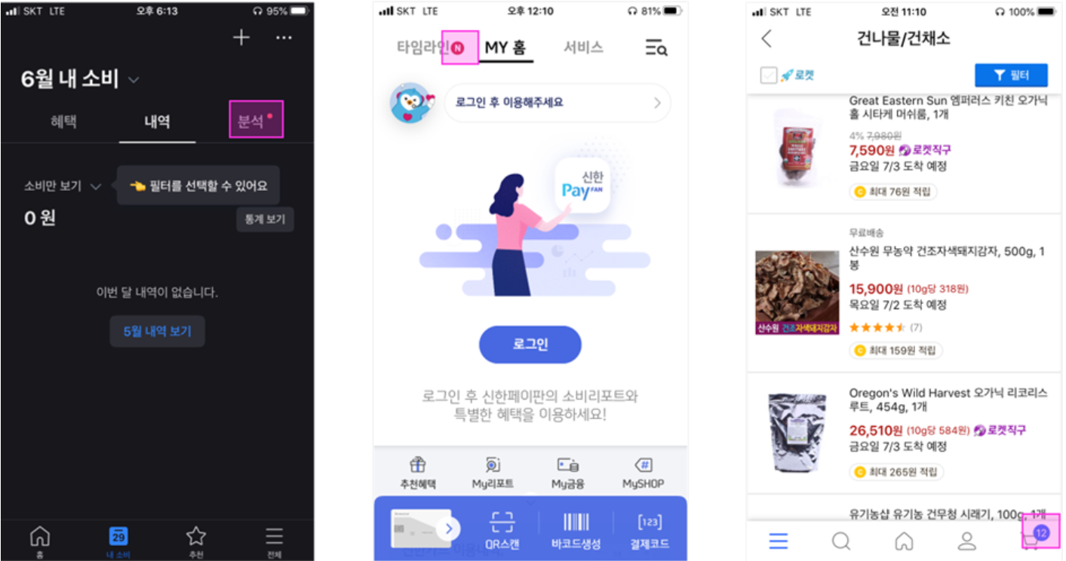
20 | Flag & Label | 해당 아이템이 인기 상품인지 최신 상품인지 등의 정보를 포함하고 있는 내용을 말하는데, 보통 플래그 혹은 라벨이라고 합니다. 이 기능 또한 BO단에서 설정 시, 관련 상품 아이템에 노출이 됩니다. | 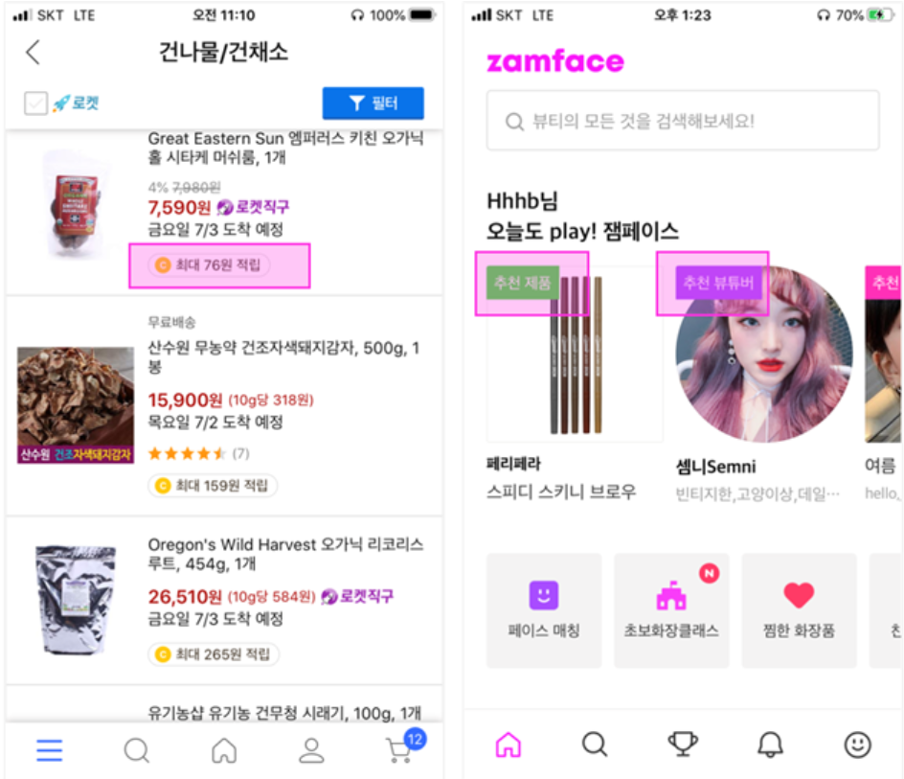 | 사용자가 상세화면에 들어가지 않아도 빠르게 해당아이템의 정보를 파악하는데 용이하다.
21 | 상태값 | 상태 값이란, 아이템의 진행 단계를 말하는 것으로, 위에서 말한, Flag 또는 라벨 UI로 나타내거나, text 그대로 노출될 수 있습니다. 특정 아이템의 상태를 지정하는 것을 일컫습니다. | 